Бытовые сплит-системы
www.ballu.ru
Прайс-лист | МОДЕЛЬ | Расчитан на площадь, кв.м | МОЩНОСТЬ, кВт |  | РАСХОД ВОЗДУХА, м3/час | РАЗМЕР ВНУТР. БЛОКА, мм | РАЗМЕР НАРУЖ. БЛОКА, мм | ВЕС, кг вн/внеш | РОЗНИЧНАЯ ЦЕНА, РУБ. | ЦЕНА ПО АКЦИИ, РУБ.
 |  |  | ХОЛОД | ТЕПЛО

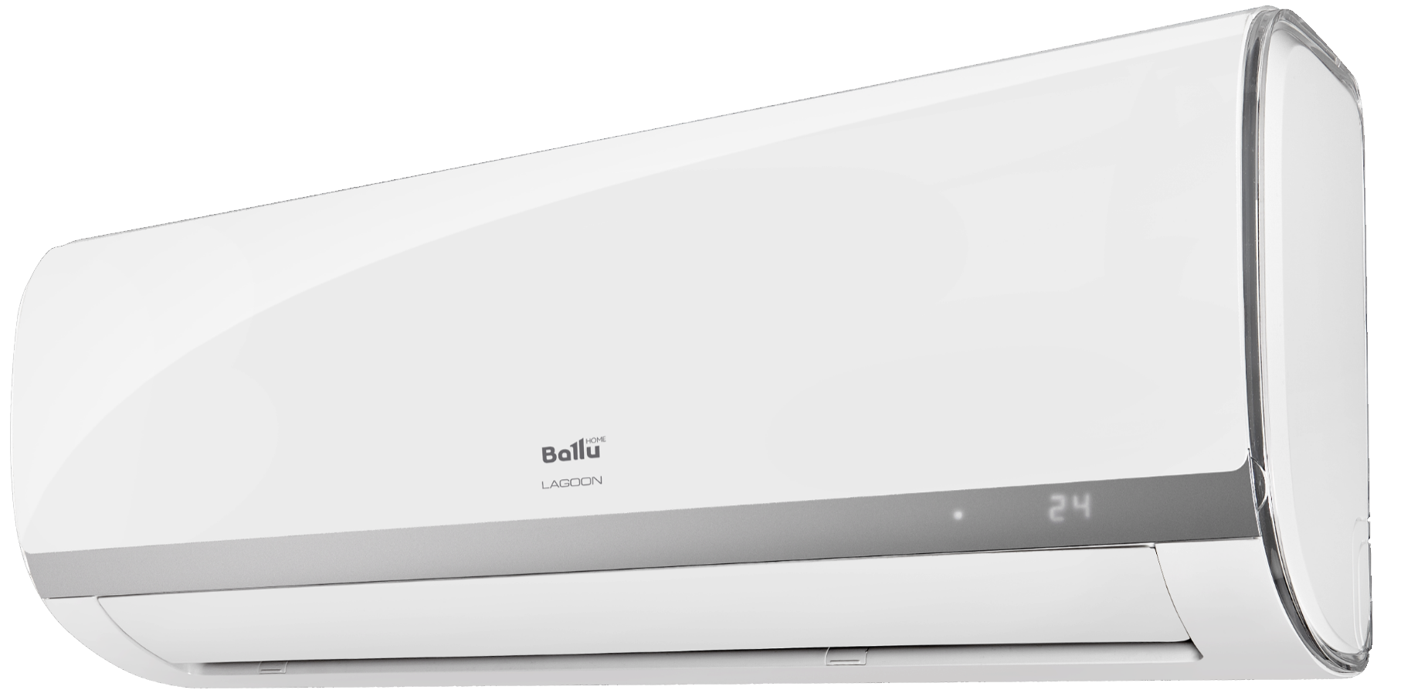 | Lagoon Энергоэффективность класса А ● Низкий уровень шума 24 dB(A) ● Управление потоком воздуха в 2-х направлениях ● Компрессор Toshiba - Японская технология ● Скрытый цифровой дисплей ● Датчик утечки фреона ● Память положения жалюзи
 | BSD-07HN1 new | 20 кв.м | 2.20 | 2.34 | 445 | 715х285х194 | 700х550х275 | 7,1/25,3 | 16,200 | 13,122
 | BSD-09HN1 new | 25 кв.м | 2.64 | 2.78 | 452 | 715х285х194 | 700х550х275 | 7,5/26,4 | 17,400 | 14,094
 | BSD-12HN1 new | 35 кв.м | 3.52 | 3.81 | 593 | 805х285х194 | 770х555х300 | 8,1/30,8 | 23,200 | 18,096
 | BSD-18HN1 new | 50 кв.м | 5.28 | 5.57 | 819 | 957х302х213 | 770х555х300 | 10,5/36,6 | 38,400 | 31,104
 | BSD-24HN1 new | 70 кв.м | 7.03 | 7.33 | 997 | 1040х327х220 | 845х702х363 | 13,2/48,8 | 46,800 | 37,908

